yy000103.p
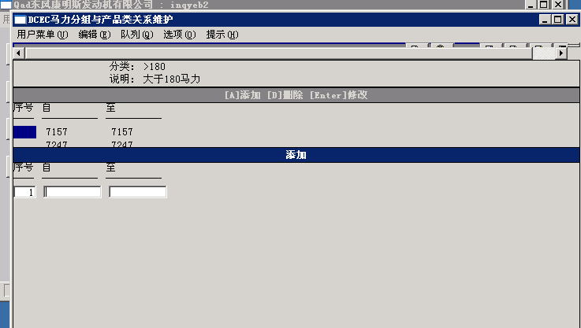
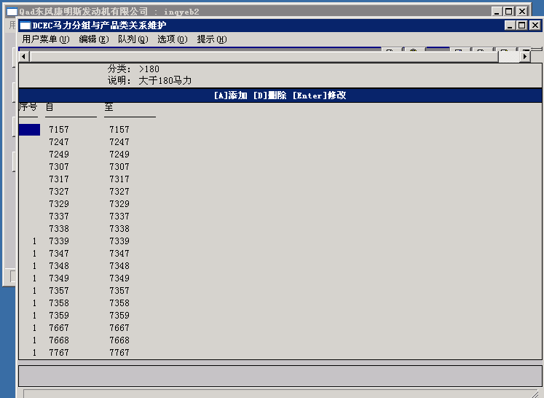
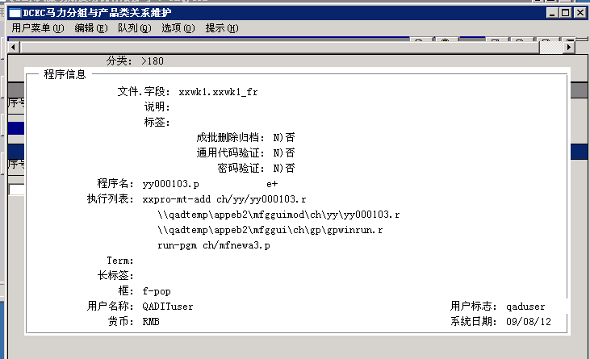
yy000103.p
把产品类按马力段分类
序号列中“1”表示属于该分类，空表示不属于该分类

yy000202.p
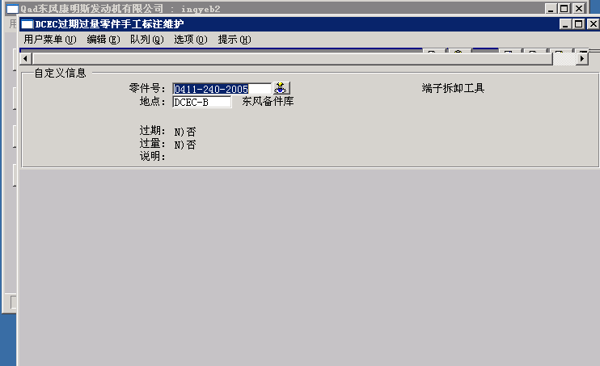
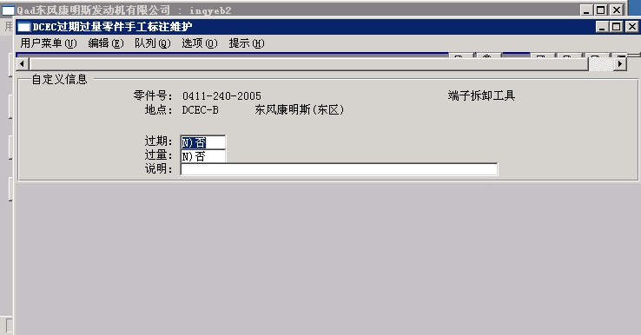
针对现有库存零件in_mstr判断

yynewpcrp.p
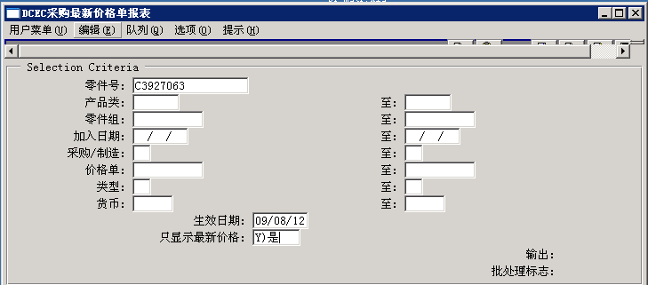
按生效日期跑出最新的有效价格 pc_mstr

说明：增加零件选择范围
“只显示最新价格”为NO时，显示全部有效价格
报表输出到excel，
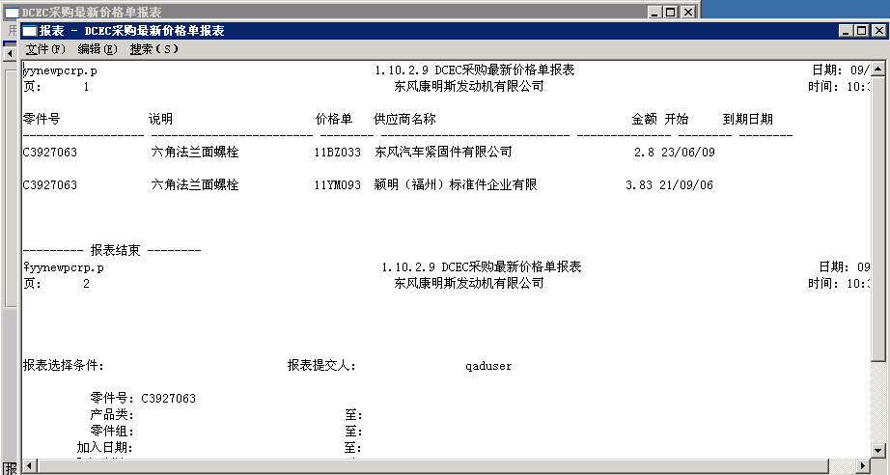
价格单号=供应商编码

yywobmfmcp.p
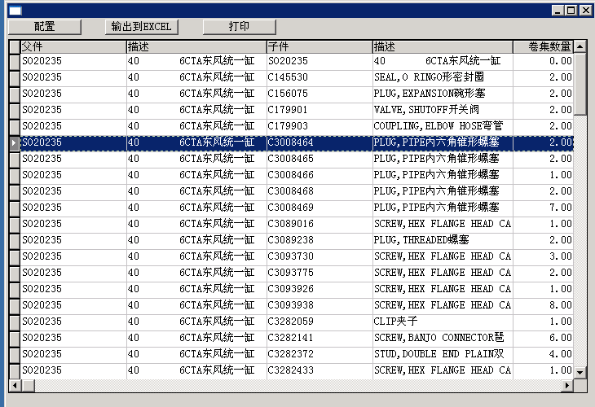
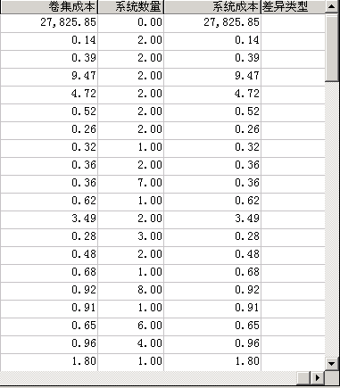
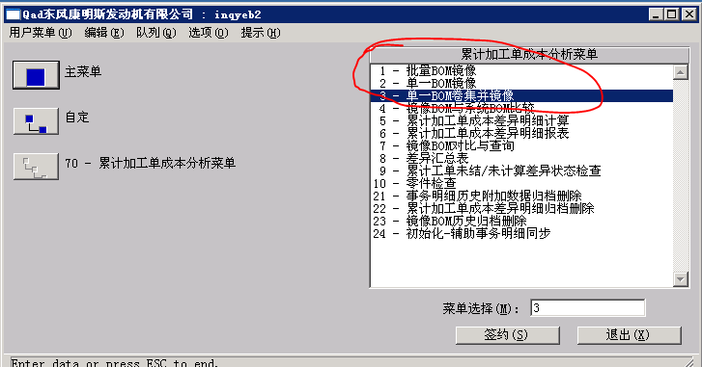
标准成本卷积后，会将PS_mstr拷贝到客户化表中保存

当先BOM与已拷贝到客户化表中BOM进行对比

yywobmvrrp.p
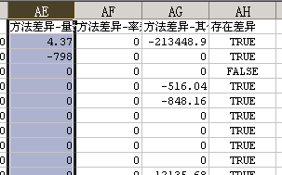
重复生产生成加工单号时刻的物料清单，与当月发放物料时刻的物料清单进行对比
主要找出三种差异，
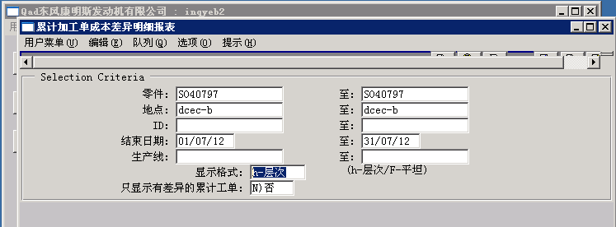

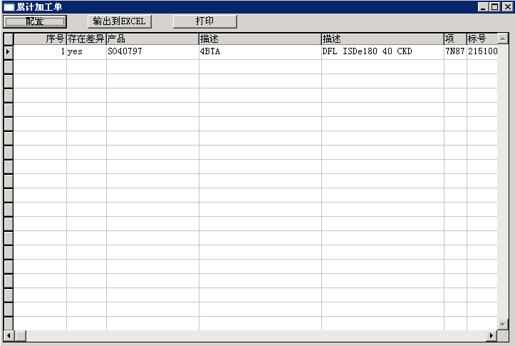

双击“产品”，然后选择“excel”可以输出到如下结果

yyrcshpt2.p
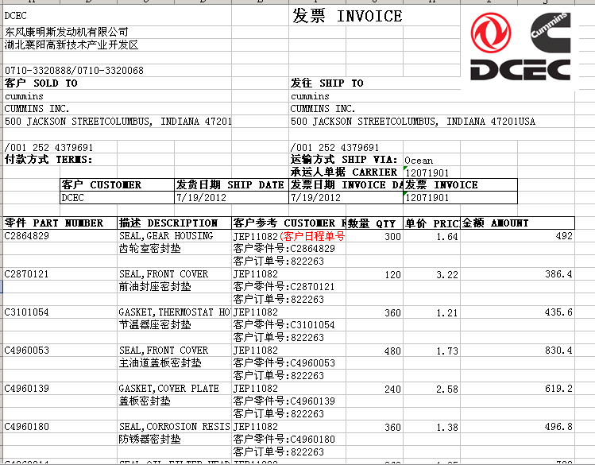

yyinputdrp.p
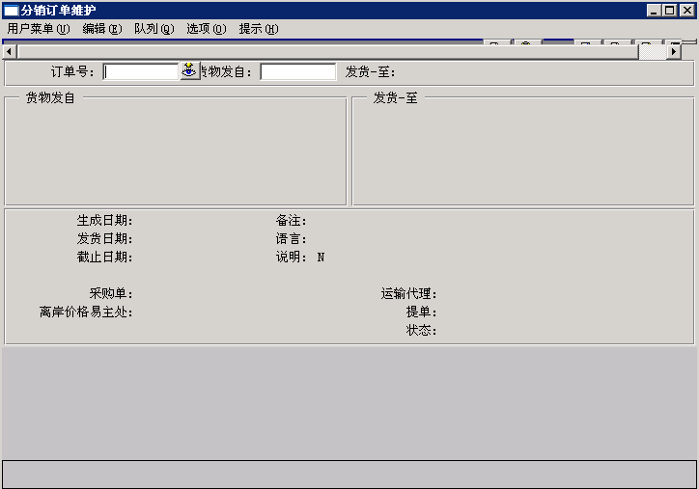
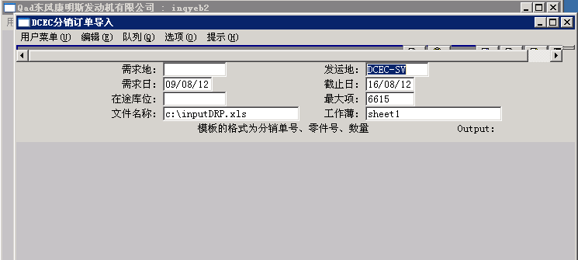

通过CIM模拟 分销订单维护程序（12.17.14）

yyrsrlpt2.p
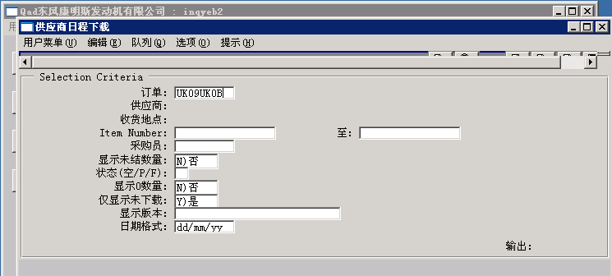
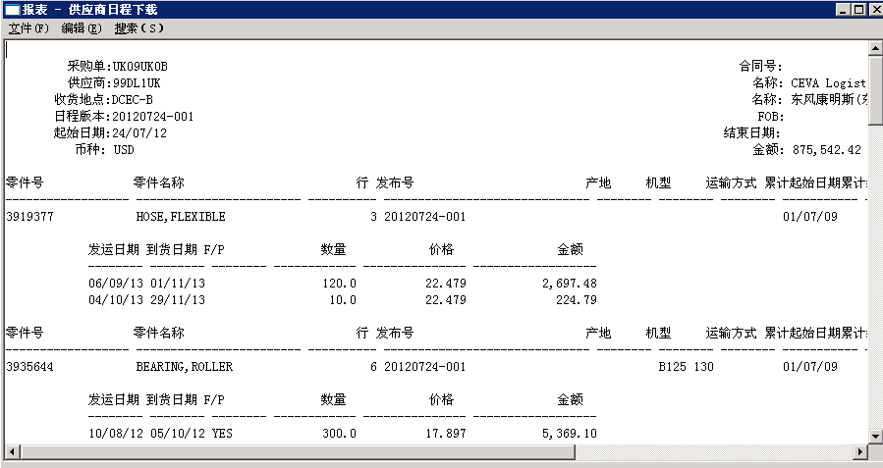
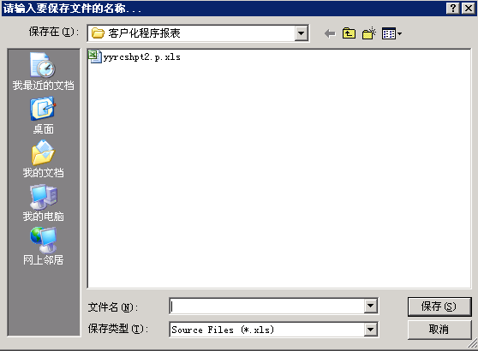
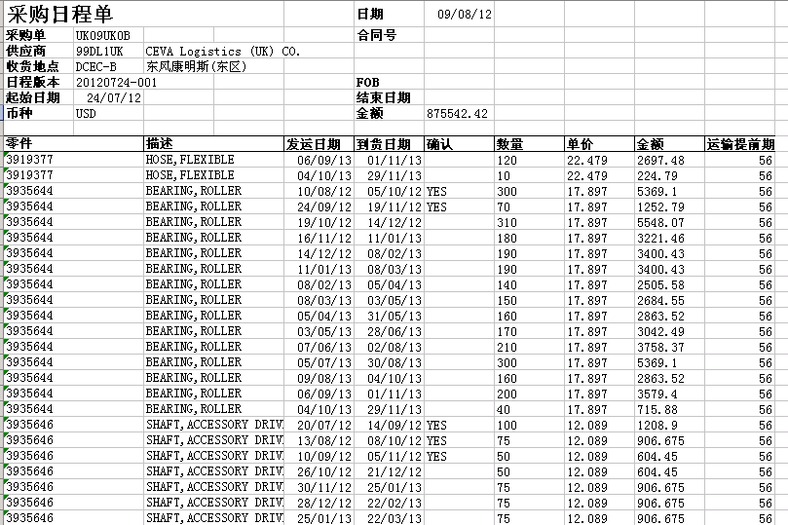
将供应商的明细打印出来

yymfaddcpm.p
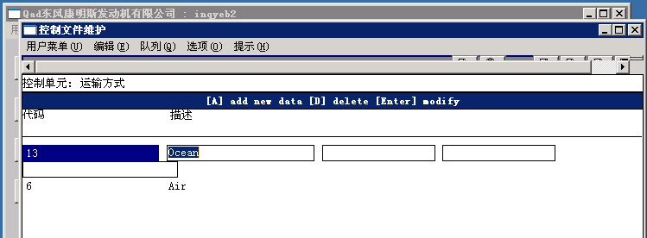

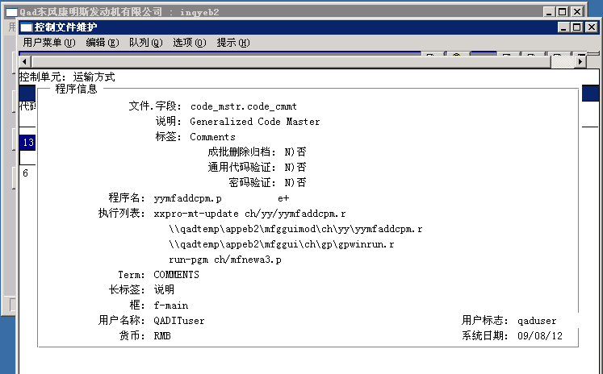

yyedaddpm.p
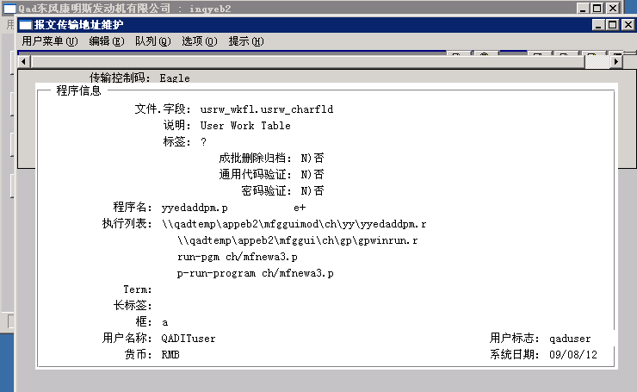

yyedtgmt.p
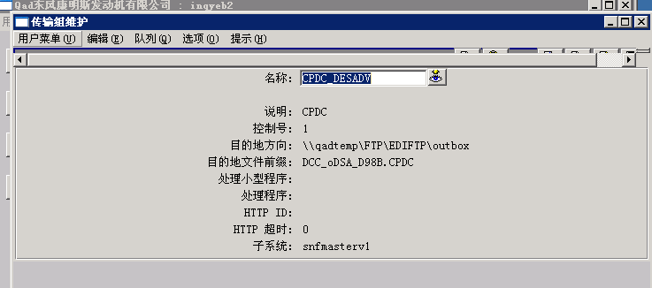
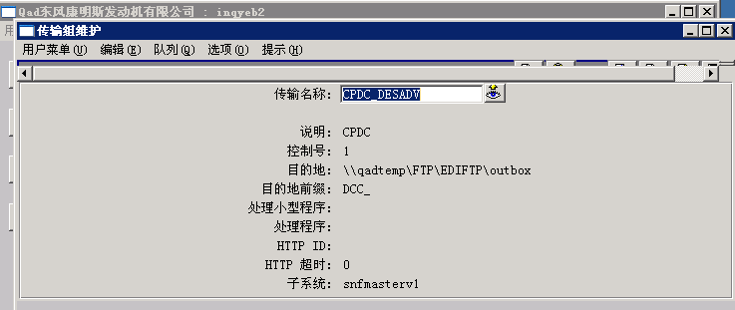
“目的地文件前缀”加长

yyglout.p
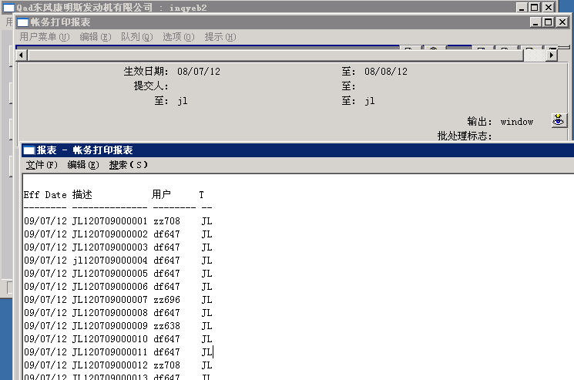
列出凭证号用户名和类型，用于装订纸质凭证

yyptmpmtdet.p
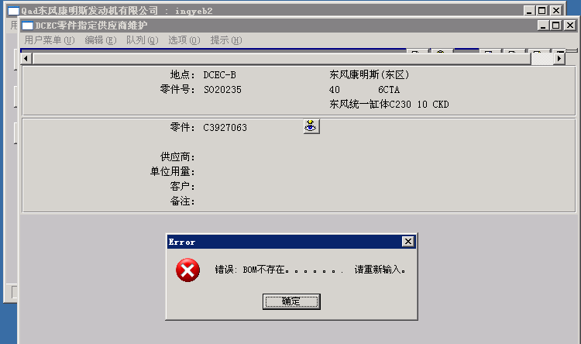
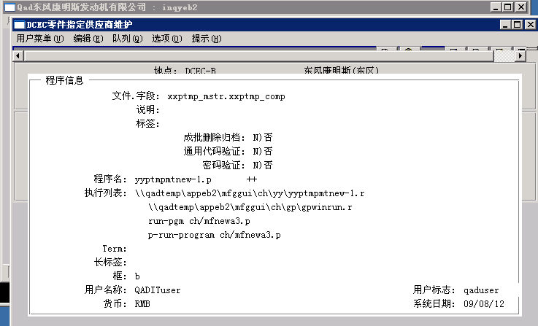
指定供应商维护时的界面

